Sheet2
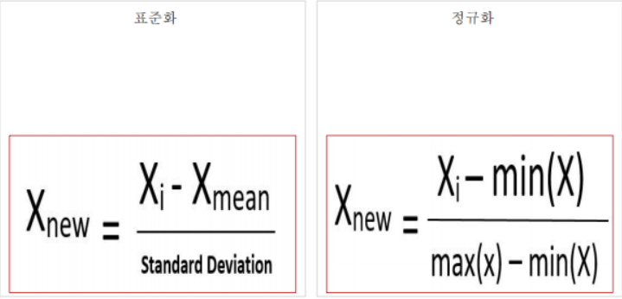
x1 | x2 | x1 | x2 | y | 정규화 x1 | 정규화 x2 | 표준화 x1 | 표준화 x2 |  | x2 일의 단위 | x2 0.01의 단위 | 정규화 | 표준화
40 | 3 | 40 | 0.0300 | 300,000,000 | 0.11 | 0.33 | -0.25 | -0.32 | Y 절편 | -267,804,635 | -267,804,635 | 142,631,636 | 398,333,333
15 | 3 | 15 | 0.0300 | 400,000,000 | 0.04 | 0.33 | -0.44 | -0.32 | x1 | -253,023 | -253,023 | -88,052,109 | -34,375,585
30 | 4 | 30 | 0.0400 | 100,000,000 | 0.08 | 0.67 | -0.33 | 0.65 | x2 | 205,471,159 | 20,547,115,889 | 616,413,477 | 212,209,700
2 | 5 | 2 | 0.0500 | 1,000,000,000 | 0.00 | 1.00 | -0.53 | 1.61
8 | 3 | 8 | 0.0300 | 500,000,000 | 0.02 | 0.33 | -0.49 | -0.32 | y = -253,023 * X1 + 205,471,159 * X2 - 267,804,635
350 | 2 | 350 | 0.0200 | 90,000,000 | 1.00 | 0.00 | 2.03 | -1.29 | y = -253,023 * X1 + 20,547,111,889 * X2 - 267,804,635
 |  |  |  |  |  |  |  |  | y = -88,052,109 * X1 + 616,413,477 * X2 + 142,631,636
 |  |  |  |  |  |  |  |  | y = -34,375,585 * X1 + 212,209,700 * X2 + 398,333,333
 |  | 74 | 0.0333 |  | 2 | 0.0200
 |  |  |  |  | 350 | 0.0500 |  |  | 실제로는 피처의 비율이 같으므로 다 비슷한 식이 나와야 함에도 숫자의 크기에 영향을 받기 때문에 기울기에 큰 차이가 발생한다.

